Trail&semi-Trail.GVW>3,5T_
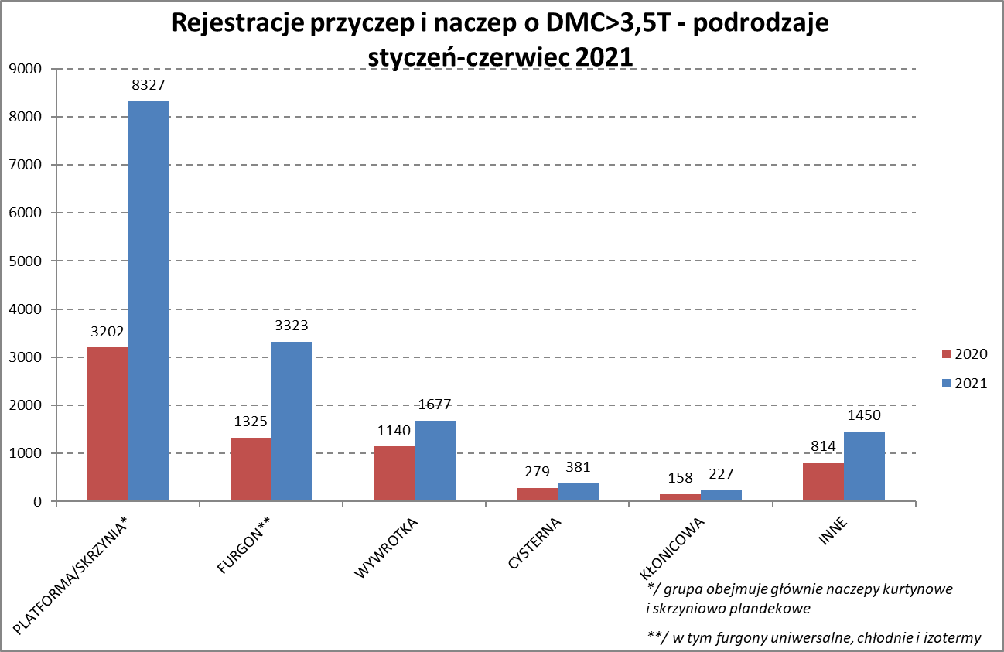
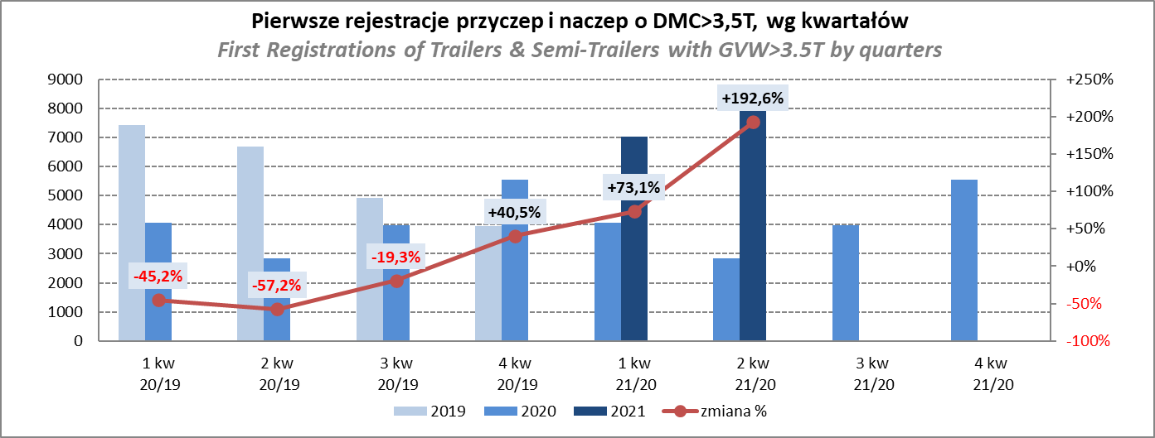
PZPM |  |  |  |  |  | 2021-07-09
Pierwsze rejestracje NOWYCH przyczep i naczep* o DMC>3,5T, udział w rynku %
First Registrations of NEW Trailers & Semi-Trailers with GVW>3.5T, Market Share %
 |  |  |  |  |  | Sztuki / Units
Pozycja | Marka | Rok narastająco Styczeń - Czerwiec
 |  | YTD January - June
 |  | 2021 |  | 2020 |  | Zmiana % r/r
No. | Make
 |  | Ogółem | Udział % | Ogółem | Udział % | Change % y/y
 |  | Total | Mkt shr % | Total | Mkt shr %
1 | SCHMITZ CARGOBULL | 3816 | 24.80% | 1348 | 19.49% | 183.1%
2 | KRONE | 3310 | 21.51% | 1150 | 16.62% | 187.8%
3 | WIELTON | 1804 | 11.73% | 985 | 14.24% | 83.1%
4 | KOEGEL | 1317 | 8.56% | 502 | 7.26% | 162.4%
5 | SCHWARZMUELLER | 579 | 3.76% | 236 | 3.41% | 145.3%
6 | KAESSBOHRER | 414 | 2.69% | 209 | 3.02% | 98.1%
7 | BODEX | 333 | 2.16% | 299 | 4.32% | 11.4%
8 | WECON | 316 | 2.05% | 131 | 1.89% | 141.2%
9 | GNIOTPOL | 237 | 1.54% | 177 | 2.56% | 33.9%
10 | ZASŁAW | 228 | 1.48% | 163 | 2.36% | 39.9%
11 | KEMPF | 216 | 1.40% | 182 | 2.63% | 18.7%
12 | BERGER | 214 | 1.39% | 54 | 0.78% | 296.3%
13 | FLIEGL | 185 | 1.20% | 99 | 1.43% | 86.9%
14 | INTER CARS - FEBER | 174 | 1.13% | 103 | 1.49% | 68.9%
15 | CIMC | 169 | 1.10% | 44 | 0.64% | 284.1%
16 | MEGA | 121 | 0.79% | 49 | 0.71% | 146.9%
17 | MHS | 118 | 0.77% | 87 | 1.26% | 35.6%
18 | REDOS | 117 | 0.76% | 65 | 0.94% | 80.0%
19 | STAS | 109 | 0.71% | 64 | 0.93% | 70.3%
20 | FFB FELDBINDER | 95 | 0.62% | 85 | 1.23% | 11.8%
 | Pozostałe / Others | 1513 | 9.8% | 886 | 12.8% | 70.8%
 | OGÓŁEM / TOTAL | 15385 | 100% | 6918 | 100% | 122.4%
*/ bez rejestracji czasowych
Źródło: analizy PZPM na podstawie CEP
Source: PZPM analysis based on Central Register of Vehicles

Semi-Trailers GVW>3,5T_
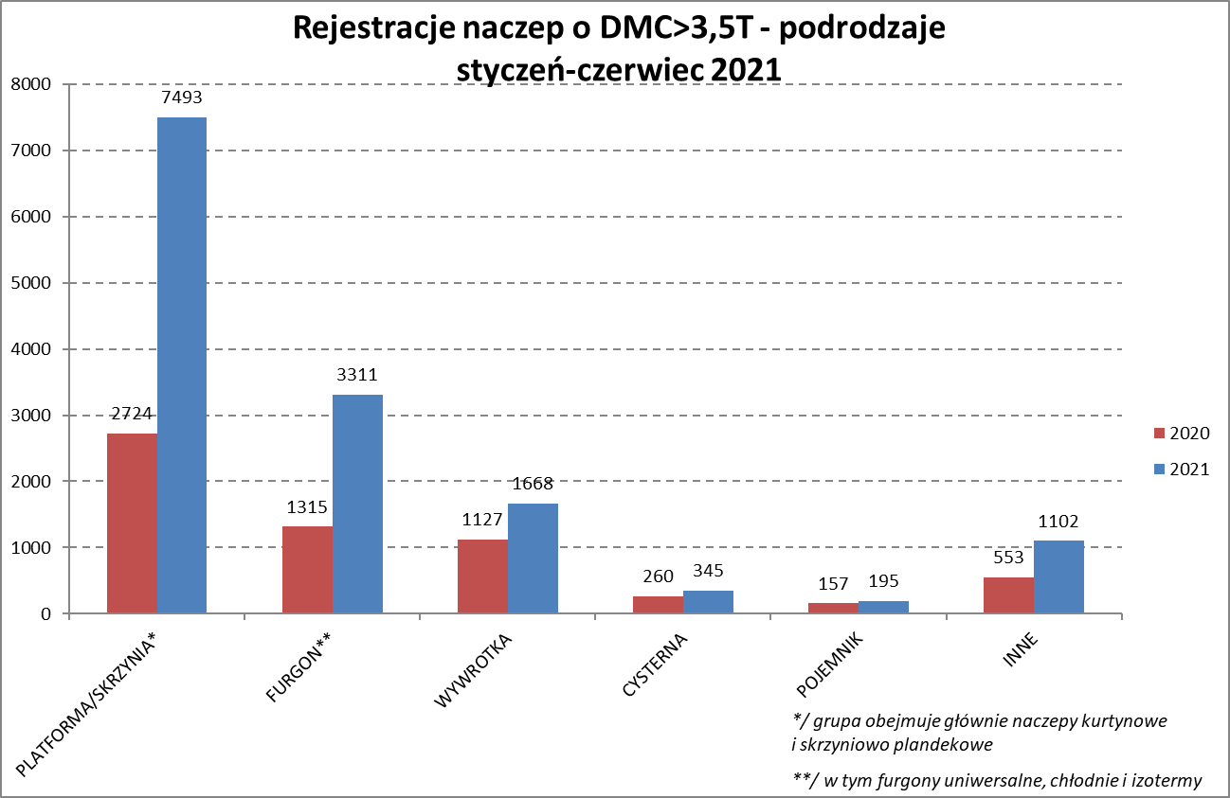
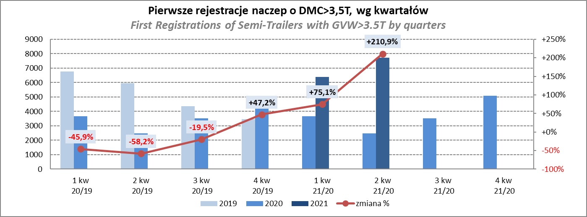
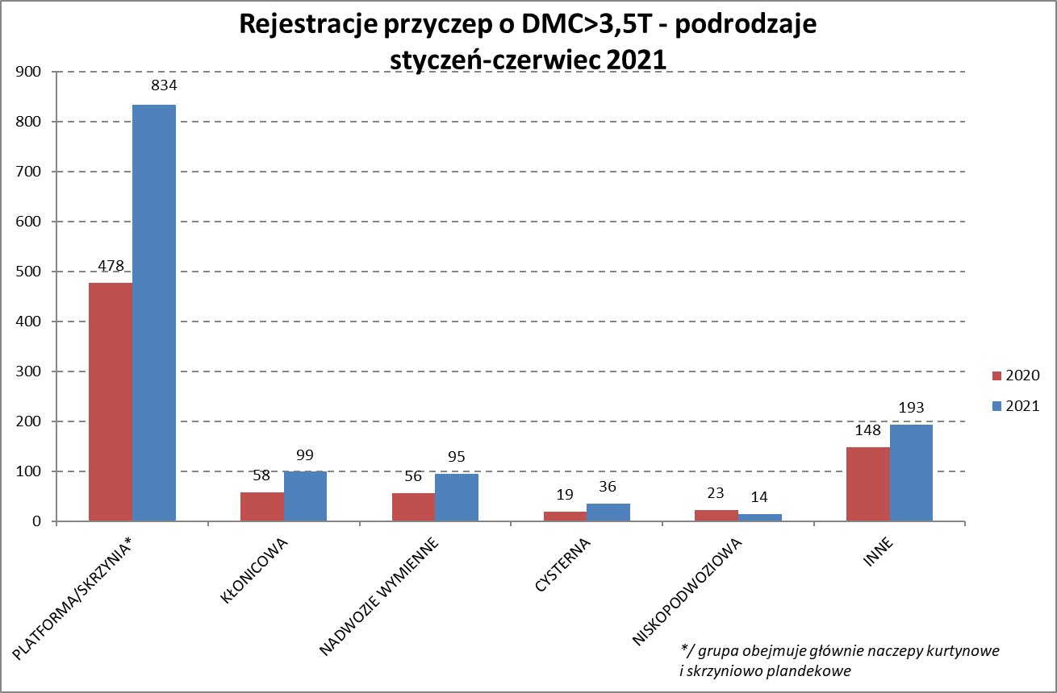
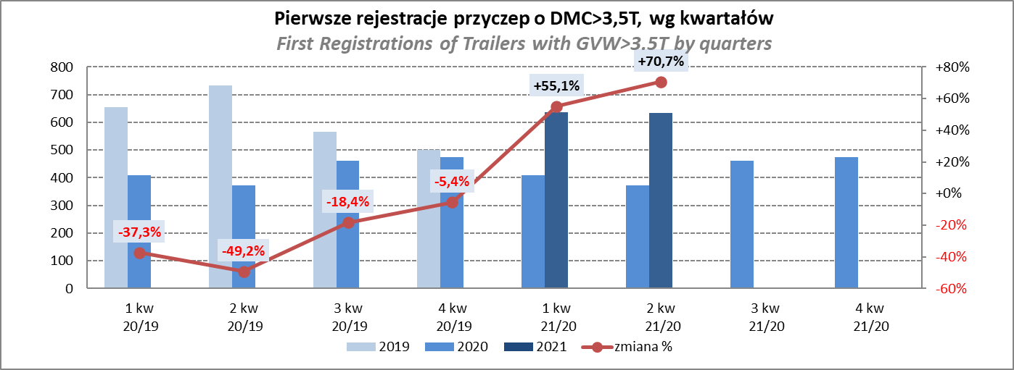
PZPM |  |  |  |  |  | 2021-07-09
Pierwsze rejestracje NOWYCH naczep* o DMC>3,5T, udział w rynku %
First Registrations of NEW Semi-Trailers with GVW>3.5T, Market Share %
 |  |  |  |  |  | Sztuki
Pozycja | Marka | Rok narastająco Styczeń - Czerwiec
 |  | YTD January - June
 |  | 2021 |  | 2020 |  | Zmiana % r/r
No. | Make
 |  | Ogółem | Udział % | Ogółem | Udział % | Change % y/y
 |  | Total | Mkt shr % | Total | Mkt shr %
1 | SCHMITZ CARGOBULL | 3811 | 27.0% | 1345 | 21.92% | 183.3%
2 | KRONE | 3304 | 23.4% | 1141 | 18.60% | 189.6%
3 | WIELTON | 1660 | 11.8% | 853 | 13.90% | 94.6%
4 | KOEGEL | 1296 | 9.2% | 496 | 8.08% | 161.3%
5 | SCHWARZMUELLER | 571 | 4.0% | 233 | 3.80% | 145.1%
6 | KAESSBOHRER | 409 | 2.9% | 208 | 3.39% | 96.6%
7 | BODEX | 324 | 2.3% | 289 | 4.71% | 12.1%
8 | KEMPF | 216 | 1.5% | 182 | 2.97% | 18.7%
9 | BERGER | 214 | 1.5% | 54 | 0.88% | 296.3%
10 | ZASŁAW | 197 | 1.4% | 144 | 2.35% | 36.8%
11 | INTER CARS - FEBER | 174 | 1.2% | 101 | 1.65% | 72.3%
12 | CIMC | 169 | 1.2% | 44 | 0.72% | 284.1%
13 | FLIEGL | 168 | 1.2% | 86 | 1.40% | 95.3%
14 | MEGA | 121 | 0.9% | 47 | 0.77% | 157.4%
15 | STAS | 108 | 0.8% | 64 | 1.04% | 68.8%
16 | FFB FELDBINDER | 95 | 0.7% | 85 | 1.39% | 11.8%
17 | BENALU | 87 | 0.6% | 40 | 0.65% | 117.5%
18 | LAG | 62 | 0.4% | 22 | 0.36% | 181.8%
19 | MAGYAR | 60 | 0.4% | 60 | 0.98% | 0.0%
20 | KNAPEN | 54 | 0.4% | 28 | 0.46% | 92.9%
 | Pozostałe / Others | 1014 | 7.2% | 614 | 10.0% | 65.1%
 | OGÓŁEM / TOTAL | 14114 | 100% | 6136 | 100% | 130.0%
*/ bez rejestracji czasowych
Źródło: analizy PZPM na podstawie CEP
Source: PZPM analysis based on Central Register of Vehicles

Light Trailers_
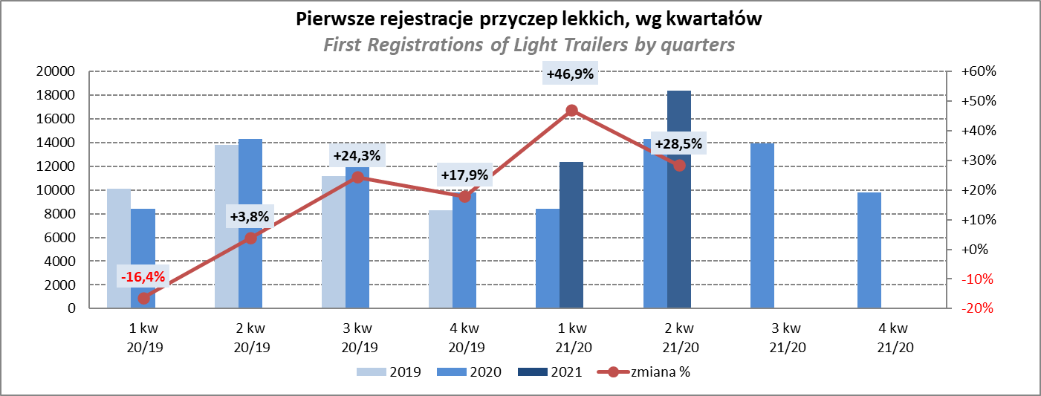
PZPM |  |  |  |  |  | 2021-07-09
Pierwsze rejestracje NOWYCH przyczep lekkich*, udział w rynku %
First Registrations of NEW Light Trailers*, Market Share %
 |  |  |  |  |  | Sztuki / Units
Pozycja | Marka | Rok narastająco Styczeń - Czerwiec
 |  | YTD January - June
 |  | 2021 |  | 2020 |  | Zmiana % r/r
No. | Make
 |  | Ogółem | Udział % | Ogółem | Udział % | Change % y/y
 |  | Total | Mkt shr % | Total | Mkt shr %
1 | NEPTUN-SORELPOL | 8735 | 28.36% | 6501 | 28.56% | 34.4%
2 | TEMARED | 6416 | 20.83% | 5387 | 23.66% | 19.1%
3 | NIEWIADÓW | 2988 | 9.70% | 1769 | 7.77% | 68.9%
4 | ZASŁAW | 2547 | 8.27% | 1091 | 4.79% | 133.5%
5 | FARO | 1199 | 3.89% | 647 | 2.84% | 85.3%
6 | RYDWAN | 1143 | 3.71% | 1100 | 4.83% | 3.9%
7 | MARTZ | 1016 | 3.30% | 1108 | 4.87% | -8.3%
8 | BRENDERUP-THULE TRAILERS | 835 | 2.71% | 649 | 2.85% | 28.7%
9 | WIOLA | 458 | 1.49% | 446 | 1.96% | 2.7%
10 | WIDPOL | 455 | 1.48% | 342 | 1.50% | 33.0%
11 | SYLAND | 344 | 1.12% | 321 | 1.41% | 7.2%
12 | FRACHT | 325 | 1.06% | 266 | 1.17% | 22.2%
13 | CARRO | 303 | 0.98% | 230 | 1.01% | 31.7%
14 | STIM | 282 | 0.92% | 200 | 0.88% | 41.0%
15 | W.N.P. M.SUSKI | 272 | 0.88% | 219 | 0.96% | 24.2%
16 | GŁOWACZ | 267 | 0.87% | 255 | 1.12% | 4.7%
17 | LORRIES | 252 | 0.82% | 119 | 0.52% | 111.8%
18 | MASTER-TECH | 246 | 0.80% | 159 | 0.70% | 54.7%
19 | MIRO-CAR1 | 208 | 0.68% | 154 | 0.68% | 35.1%
20 | K.T.S. SUSKI | 195 | 0.63% | 159 | 0.70% | 22.6%
 | Pozostałe / Others | 2315 | 7.5% | 1642 | 7.2% | 41.0%
 | OGÓŁEM / TOTAL | 30801 | 100% | 22764 | 100% | 35.3%
*/ bez rejestracji czasowych
Źródło: analizy PZPM na podstawie CEP
Source: PZPM analysis based on Central Register of Vehicles

Agri Trail.&Tractors GVW>3.5T_
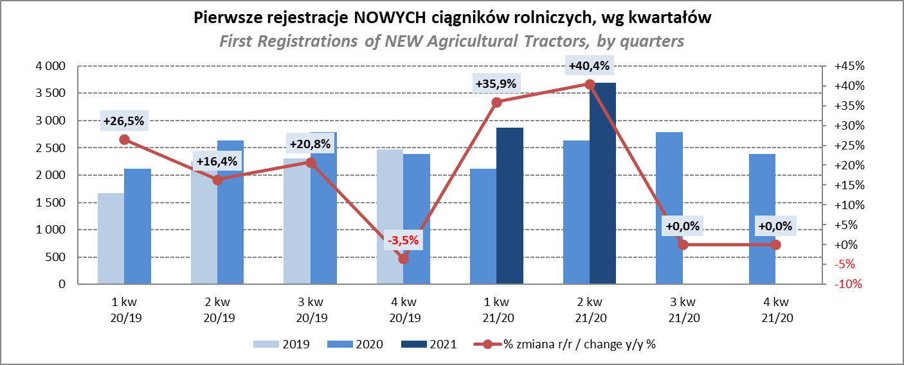
PZPM |  |  |  |  |  | 2021-07-09
Pierwsze rejestracje NOWYCH przyczep ciężarowych rolniczych*, udział w rynku %
First Registrations of NEW Agricultural Trailers*, Market Share %
 |  |  |  |  |  | Sztuki / Units
Pozycja | Marka | Rok narastająco Styczeń - Czerwiec
 |  | YTD January - June
 |  | 2021 |  | 2020 |  | Zmiana % r/r
No. | Make
 |  | Ogółem | Udział % | Ogółem | Udział % | Change % y/y
 |  | Total | Mkt shr % | Total | Mkt shr %
1 | PRONAR | 1655 | 40.16% | 1357 | 41.73% | 22.0%
2 | METAL-FACH | 533 | 12.93% | 460 | 14.15% | 15.9%
3 | METALTECH | 354 | 8.59% | 281 | 8.64% | 26.0%
4 | WIELTON | 334 | 8.10% | 283 | 8.70% | 18.0%
5 | ZASŁAW | 177 | 4.30% | 160 | 4.92% | 10.6%
6 | CYNKOMET | 160 | 3.88% | 122 | 3.75% | 31.1%
7 | MEPROZET | 157 | 3.81% | 85 | 2.61% | 84.7%
8 | PPHU WODZIŃSKI | 129 | 3.13% | 116 | 3.57% | 11.2%
9 | POMOT | 95 | 2.31% | 59 | 1.81% | 61.0%
10 | MARPOL | 80 | 1.94% | 68 | 2.09% | 17.6%
11 | GOMAR | 58 | 1.41% | 53 | 1.63% | 9.4%
12 | TECHMONT | 50 | 1.21% | 32 | 0.98% | 56.3%
13 | JOSKIN | 49 | 1.19% | 14 | 0.43% | 250.0%
14 | FLIEGL | 39 | 0.95% | 16 | 0.49% | 143.8%
15 | POM-EKO | 26 | 0.63% | 11 | 0.34% | 136.4%
 | Pozostałe / Others | 225 | 5.5% | 135 | 4.2% | 66.7%
 | OGÓŁEM / TOTAL | 4121 | 100% | 3252 | 100% | 26.7%
*/ bez rejestracji czasowych
Źródło: analizy PZPM na podstawie CEP
Source: PZPM analysis based on Central Register of Vehicles
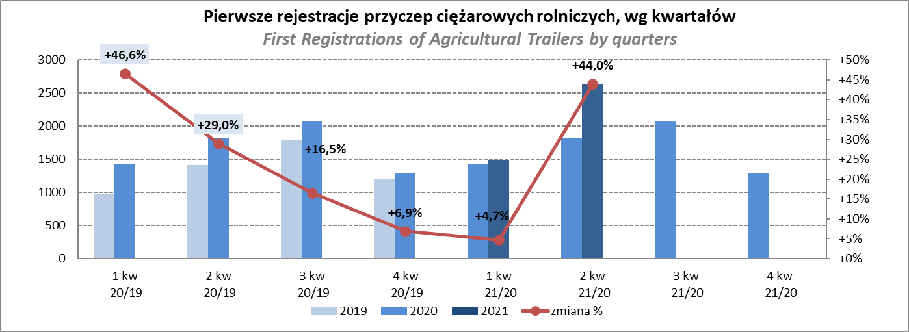

PZPM
Pierwsze rejestracje NOWYCH ciągników rolniczych*, udział w rynku %
First Registrations of NEW Agricultural Tractors*, Market Share %
 |  |  |  |  |  | Sztuki / Units
Pozycja | Marka | Rok narastająco Styczeń - Czerwiec
 |  | YTD January - June
 |  | 2021 |  | 2020 |  | Zmiana % r/r
No. | Make
 |  | Ogółem | Udział % | Ogółem | Udział % | Change % y/y
 |  | Total | Mkt shr % | Total | Mkt shr %
1 | NEW HOLLAND | 1,260 | 19.18% | 963 | 20.30% | 30.8%
2 | KUBOTA | 732 | 11.14% | 563 | 11.87% | 30.0%
3 | JOHN DEERE | 693 | 10.55% | 549 | 11.57% | 26.2%
4 | DEUTZ-FAHR | 657 | 10.00% | 486 | 10.24% | 35.2%
5 | ZETOR | 514 | 7.83% | 402 | 8.47% | 27.9%
6 | CASE IH | 492 | 7.49% | 340 | 7.17% | 44.7%
7 | MASSEY FERGUSON | 348 | 5.30% | 299 | 6.30% | 16.4%
8 | CLAAS | 264 | 4.02% | 203 | 4.28% | 30.0%
9 | FARMTRAC | 250 | 3.81% | 203 | 4.28% | 23.2%
10 | VALTRA | 245 | 3.73% | 146 | 3.08% | 67.8%
11 | ARBOS | 214 | 3.26% | 49 | 1.03% | 336.7%
12 | STEYR | 178 | 2.71% | 138 | 2.91% | 29.0%
13 | LOVOL | 165 | 2.51% | 87 | 1.83% | 89.7%
14 | FENDT | 161 | 2.45% | 102 | 2.15% | 57.8%
15 | SOLIS | 129 | 1.96% | 56 | 1.18% | 130.4%
 | Pozostałe / Others | 266 | 4.0% | 159 | 3.4% | 67.3%
 | OGÓŁEM / TOTAL | 6,568 | 100% | 4,745 | 100% | 38.4%
*Pojazdy zarejestrowane jako Ciągniki Rolnicze bez wyróżnionych jako potencjalne ATV / UTV
** Liczby zawierają rejestracje czasowe na koniec miesięcy
Źródło: analizy PZPM na podstawie CEP
*Vehicles registered as Agricultural Tractors without considered as ATV / UTV
Source: PZPM analysis based on Central Register of Vehicles

